商品登録書
【商 品 登 録 書】

 | 区分 |  |  | 1 |  | 新規 |  |  |  |  |  |  |  |  |  |  |  |  |  |  |  |  | 提出者 |  |  | 松本 光 |  |  |  |  | 提出日 |  |  | 2016-02-10

 | JAN |  |  |  |  |  |  | メーカー名 |  |  |  |  | 商品名1 |  |  |  |  |  |  |  |  |  | 商品名2 |  |  |  |  |  |  |  | フレーバー |  | 容量 |  |  | 希望小売価格
 | 4946842638420 |  |  |  |  |  |  | アサヒフード＆ヘルスケア |  |  |  |  | スリムアップスリム |  |  |  |  |  |  |  |  |  | 酵素＋スーパーフードシェイク |  |  |  |  |  |  |  | 抹茶ラテ |  | 315ｇ |  |  | ¥2,095

 | 商品画像 |  |  |  |  |  |  |  |  |  |  |  |  |  | 大分類CD |  |  |  | 大分類名 |  |  |  |  |  | 棚割CD |  |  | 棚割名 |  |  |  | 中分類CD |  |  | 中分類名
 | 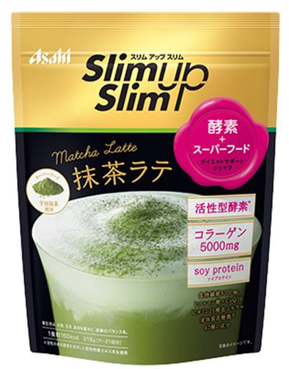 基本画像1枚 |  |  |  |  |  |  |  |  |  |  |  |  |  | 03 |  |  |  | 健康食品 |  |  |  |  |  | 01 |  |  | ダイエット |  |  |  | 030101 |  |  | ダイエット

 |  |  |  |  |  |  |  |  |  |  |  |  |  |  | 確定商品CD |  |  |  |  |  |  |  |  |  | 030101 |  |  |  |  |  |  | 0001

 |  |  |  |  |  |  |  |  |  |  |  |  |  |  | 催事CD |  |  |  | クーポンCD |  |  |  |  |  |  |  |  |  | TOPICS CD |  |  |  | 中分類ランキングCD
 |  |  |  |  |  |  |  |  |  |  |  |  |  |  | - |  |  |  | - |  |  |  |  |  |  |  |  |  | - |  |  |  | -

 |  |  |  |  |  |  |  |  |  |  |  |  |  |  | 商品特徴
 |  |  |  |  |  |  |  |  |  |  |  |  |  |  | ◆活性型酵素＋スーパーフード【抹茶】のシェイク 活性のある酵素を含有した穀物発酵エキス末を使用した新提案のシェクです。日本由来のスーパーフード「宇治抹茶」使用程よい甘みで毎日飽きずに飲める、抹茶味。

 | 使用方法
 | 通常の食事をスリムアップスリムに置き換え下さい。ただし、置き換えは1日2食までとなります。無理なダイエットはリバウンドの原因になりますので1食以上は必ず「主食・主菜・副菜・汁物」の4つが揃うメニューをこころがけ栄養バランスを摂りましょう。また18-70歳未満の健康な方のご使用をおすすめしています。妊娠中・授乳中の方はご使用をお控えください。お水、お湯、牛乳などに溶いてお召し上がりください。

 | 追加テキスト

 | 購入可能DS |  |  |  |  |  |  |  |  |  | 購入可能EC |  |  |  |  |  |  |  |  |  | お勧めシーズン |  |  |  | 関連リンク商品JAN
 | 1001 | 1002 | 1003 | 1004 | 1005 | 1006 | 1007 | 1008 | 1009 | 1010 | 5001 | 5002 | 5003 | 5004 | 5005 | 5006 | 5007 | 5008 | 5009 | 5010 | SP | SM | A | W | 商品1 |  |  |  |  | 商品2 |  |  |  |  | 商品3
 | - | - | - | - | - | - | - | - | - | - | - | - | - | - | - | - | - | - | - | - | 1 | 1 | 1 | 1 | - |  |  |  |  | - |  |  |  |  | -

 | 写真1 |  | 写真2 |  | 写真3 |  | 写真4 |  |  | 登録日 |  |  |  |  |  |  |  |  | 掲載開始日 |  |  |  |  |  |  |  | 修正日 |  |  |  |  |  | 掲載終了日
 | 1 |  | - |  | - |  | - |  |  | 2016-02-10 |  |  |  |  |  |  |  |  | 即日 |  |  |  |  |  |  |  | - |  |  |  |  |  | -

